Trang_bìa
Posts and Telecommunications Institute of Technology |  |  |  |  |  |  | Thiết kế |  | Tài liệu phát triển |  | Tên hệ thống |  | Cửa hàng kinh doanh thuỷ sinh vật cảnh |  |  |  | Người tạo |  | Nhat | Ngày tạo |  | 2023-01-10
 |  |  |  |  |  |  |  |  |  |  |  |  |  |  |  |  | Người cập nhật |  |  | Ngày cập nhật
 |  |  |  |  |  |  |  |  |  |  | Màn hình (ID) |  | Login |  | Màn hình (Tên) |  | Màn hình đăng nhập

 | Cửa hàng kinh doanh thuỷ sinh vật cảnh Tài liệu phát triển hệ thống

 | Version 1.0

 |  |  |  |  |  |  |  |  |  | 1. Mục đích |  |  | 7. Giao diện màn hình
 |  |  |  |  |  |  |  |  |  | 2. Giới hạn hoạt động |  |  | 8. Danh sách hạng mục
 |  |  |  |  |  |  |  |  |  | 3. Giới hạn hệ thống |  |  | 9. Khái quát chức năng
 |  |  |  |  |  |  |  |  |  | 4. Chức năng liên quan |  |  | 10. Xử lý chi tiết
 |  |  |  |  |  |  |  |  |  | 5. Không bao gồm
 |  |  |  |  |  |  |  |  |  | 6. Sơ đồ

Posts and Telecommunications Institute of Technology |  |  |  |  |  |  | Thiết kế |  | Tài liệu phát triển |  | Tên hệ thống |  | Cửa hàng kinh doanh thuỷ sinh vật cảnh |  |  |  | Người tạo |  | Nhat | Ngày tạo |  | 2023-01-10
 |  |  |  |  |  |  |  |  |  |  |  |  |  |  |  |  | Người cập nhật |  |  | Ngày cập nhật
 |  |  |  |  |  |  |  |  |  |  | Màn hình (ID) |  | Login |  | Màn hình (Tên) |  | Màn hình đăng nhập

 | Lịch sử chỉnh sửa

 | Ver |  | Ngày cập nhật |  |  | Nội dung cập nhật |  |  |  |  |  |  | Người cập nhật
 |  |  |  |  |  |  |  |  |  |  |  |  |  | Ngày duyệt |  | Người duyệt |  | Ngày duyệt |  |  | Người duyệt
 | 1 |  | 2023-01-10 |  |  | Tạo mới |  |  |  |  |  |  | Nhat

Posts and Telecommunications Institute of Technology |  |  |  |  |  |  | Thiết kế |  | Tài liệu phát triển |  | Tên hệ thống |  | Cửa hàng kinh doanh thuỷ sinh vật cảnh |  |  |  | Người tạo |  | Nhat | Ngày tạo |  | 2023-01-10
 |  |  |  |  |  |  |  |  |  |  |  |  |  |  |  |  | Người cập nhật |  |  | Ngày cập nhật
 |  |  |  |  |  |  |  |  |  |  | Màn hình (ID) |  | Login |  | Màn hình (Tên) |  | Màn hình đăng nhập

 | 1. Mục đích
 |  | - Dùng để login vào hệ thống
 |  | - Người sử dụng nhập username và password đã đăng ký để login
 |  | - Sau khi nhấn nút login, trường hợp phát sinh lỗi thì hiển thị thông báo lỗi, ngược lại di chuyển đến màn hình menu

 | 2. Giới hạn hoạt động
 |  | Không có

 | 3. Giới hạn hệ thống
 |  | Không có

 | 4. Chức năng liên quan
 |  | Không có

 | 5. Không bao gồm
 |  | Không có

Posts and Telecommunications Institute of Technology |  |  |  |  |  |  | Thiết kế |  | Tài liệu phát triển |  | Tên hệ thống |  | Cửa hàng kinh doanh thuỷ sinh vật cảnh |  |  |  | Người tạo |  | Nhat | Ngày tạo |  | 2023-01-10
 |  |  |  |  |  |  |  |  |  |  |  |  |  |  |  |  | Người cập nhật |  |  | Ngày cập nhật
 |  |  |  |  |  |  |  |  |  |  | Màn hình (ID) |  | Login |  | Màn hình (Tên) |  | Màn hình đăng nhập

Màn hình Login
 | 6. Sơ đồ

Khởi động
hệ thống

màn hình trang chủ

User

 | Table

 |  |  | № | Loại | Tên |  |  |  |  |  | I/O | Ghi chú
 |  |  | 1 | M | khach_hang |  |  | khách hàng |  |  | O | Lấy thông tin khách hàng từ table này
 |  |  | 2
 |  |  | 4
 |  |  | 5
 |  |  | 6
 |  |  | 7
 |  |  | 8
 |  |  | 9
 |  |  | 10

 |  |  |  | ※ Loại (M: Master / T: Transaction table / Ⅰ: INI file / W: work table / V: view / S: stored procedures / L: SQL loader / F: file)

Thiết_kế
Posts and Telecommunications Institute of Technology |  |  |  |  |  |  | Thiết kế |  |  |  | Tài liệu phát triển |  |  |  | Tên hệ thống |  |  |  | Cửa hàng kinh doanh thuỷ sinh vật cảnh |  |  |  |  | Người tạo | Nhat | Ngày tạo | 2023-01-10
 |  |  |  |  |  |  |  |  |  |  |  |  |  |  |  |  |  |  |  |  |  |  |  | Người cập nhật |  | Ngày cập nhật
 |  |  |  |  |  |  |  |  |  |  |  |  |  |  | Màn hình (ID) |  |  |  | Login |  | Màn hình (Tên) |  |  | Màn hình đăng nhập

 | 7. Giao diện màn hình

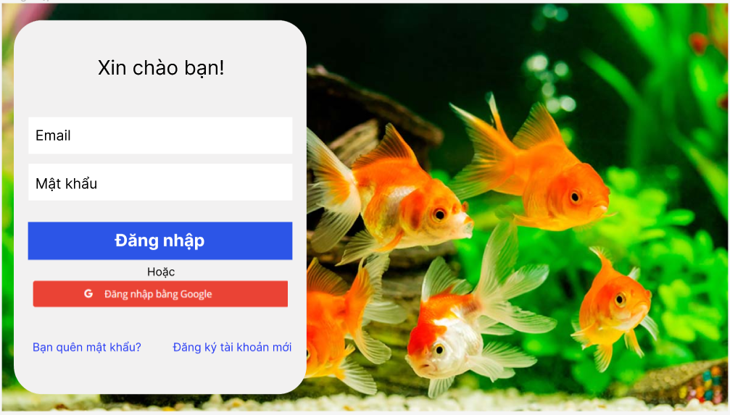

Posts and Telecommunications Institute of Technology |  |  |  |  |  |  | Thiết kế |  |  |  | Tài liệu phát triển |  |  |  | Tên hệ thống |  |  |  | Cửa hàng kinh doanh thuỷ sinh vật cảnh |  |  |  |  | Người tạo | Nhat | Ngày tạo | 2023-01-10
 |  |  |  |  |  |  |  |  |  |  |  |  |  |  |  |  |  |  |  |  |  |  |  | Người cập nhật |  | Ngày cập nhật
 |  |  |  |  |  |  |  |  |  |  |  |  |  |  | Màn hình (ID) |  |  |  | Login |  | Màn hình (Tên) |  |  | Màn hình đăng nhập

 | 8. Danh sách hạng mục

 |  | [Vùng nhập]
 |  | № | Tên hạng mục |  |  |  | Loại dữ liệu |  | Độ dài |  |  | Bắt buộc |  | I/O | Control |  |  | Format |  | Ghi chú
 |  | 1 | Email |  |  |  | Chuỗi chữ |  |  | 32 |  |  | Y | In | Textbox
 |  | 2 | Mậ khẩu |  |  |  | Chuỗi chữ |  |  | 32 |  |  | Y | In | Textbox |  |  | Password |  | Hiển thị ********

 |  | [Vùng nút]
 |  | № | Tên hạng mục |  |  |  |  |  | Control |  |  |  |  |  |  | Ghi chú
 |  | 1 | Đăng nhập |  |  |  |  |  | Button
 |  | 2 | Quên mật khẩu |  |  |  |  |  | TextView
 |  | 3 | Đăng nhập bằng Google |  |  |  |  |  | Button
 |  | 4 | Đăng kí tài khoản mới |  |  |  |  |  | TextView

Posts and Telecommunications Institute of Technology |  |  |  |  |  |  | Thiết kế |  |  |  | Tài liệu phát triển |  |  |  | Tên hệ thống |  |  |  | Cửa hàng kinh doanh thuỷ sinh vật cảnh |  |  |  |  | Người tạo | Nhat | Ngày tạo | 2023-01-10
 |  |  |  |  |  |  |  |  |  |  |  |  |  |  |  |  |  |  |  |  |  |  |  | Người cập nhật |  | Ngày cập nhật
 |  |  |  |  |  |  |  |  |  |  |  |  |  |  | Màn hình (ID) |  |  |  | Login |  | Màn hình (Tên) |  |  | Màn hình đăng nhập

 | 9. Khái quát chức năng
 |  | (1) Hiển thị ban đầu
 |  |  | 1. Hiển thị màn hình ở trạng thái ban đầu

 |  | (2) Xử lý đăng nhập
 |  |  | 1. Nhấn nút login thì thực hiện xử lý đăng nhập
 |  |  | 2. Đăng nhập thành công thì di chuyển sang màn hình trang chủ
 |  |  | trường hợp phát sinh lỗi thì hiển thị nội dung lỗi, không thực hiện di chuyển màn hình

 |  | (3) Xử lý quên mật khẩu
 |  |  | 1. Nhấn nút quên mật khẩu thì sẽ được đưa đến trang lấy lại mật khẩu
 |  |  | 2. Nhập email của tài khoản vào ô text và nhấn nút lấy lại mật khẩu
 |  |  | 3. Mật khẩu mới được tự động đặt ngẫu nhiên cho tài khoản và gửi mật khẩu đó qua email cho khách hàng

 |  | (4) Xử lý đăng kí tài khoản
 |  |  | 1. Nhấn nút đăng ký tài khoản sẽ đưa đến trang đăng ký tài khoản
 |  |  | 2. Sau khi nhập các thông tin cần thiết và nhấn nút đâng ký, thông tin sẽ dược kiếm tra, nếu thông tin đó không hợp lệ thì sẽ thông báo đến người dùng biết
 |  |  | Nếu thông tin đó hợp lệ thì tiến hành đăng ký tài khoản mới cho khách hàng và đưa khách hàng đến trang chủ của trang web.

Posts and Telecommunications Institute of Technology |  |  |  |  |  |  | Thiết kế |  |  |  | Tài liệu phát triển |  |  |  | Tên hệ thống |  |  |  | Cửa hàng kinh doanh thuỷ sinh vật cảnh |  |  |  |  | Người tạo | Nhat | Ngày tạo | 2023-01-10
 |  |  |  |  |  |  |  |  |  |  |  |  |  |  |  |  |  |  |  |  |  |  |  | Người cập nhật |  | Ngày cập nhật
 |  |  |  |  |  |  |  |  |  |  |  |  |  |  | Màn hình (ID) |  |  |  | Login |  | Màn hình (Tên) |  |  | Màn hình đăng nhập

 | 10. Xử lý chi tiết
 |  | (1) Hiển thị ban đầu
 |  |  | 1. Thực hiện khởi tạo màn hình ban đầu

 |  |  |  | [Vùng nhập]
 |  |  |  | № | Tên hạng mục |  |  |  | Nội dung hiển thị |  |  |  |  |  |  |  |  |  |  | Giá trị |  |  | Sử dụng |  | Ghi chú
 |  |  |  | 1 | Email |  |  |  | Email |  |  |  |  |  |  |  |  |  |  | Blank |  |  | Có thể
 |  |  |  | 2 | Mật khẩu |  |  |  | Mật khẩu |  |  |  |  |  |  |  |  |  |  | Blank |  |  | Có thể

 |  |  |  | [Vùng nút]
 |  |  |  | № | Tên hạng mục |  |  |  | Nội dung hiển thị |  |  |  |  |  |  |  |  |  |  | Giá trị |  |  | Sử dụng |  | Ghi chú
 |  |  |  | 1 | Đăng nhập |  |  |  | Đăng nhập |  |  |  |  |  |  |  |  |  |  |  |  |  | Có thể
 |  |  |  | 2 | Quên mật khẩu |  |  |  | Quên mật khẩu |  |  |  |  |  |  |  |  |  |  |  |  |  | Có thể
 |  |  |  | 3 | Đăng kí tài khoản mới |  |  |  | Đăng ki ngay |  |  |  |  |  |  |  |  |  |  |  |  |  | Có thể
 |  |  |  | 4 | Đăng nhập bằng google |  |  |  | Đăng nhập bằng google |  |  |  |  |  |  |  |  |  |  |  |  |  | Có thể

 |  | (2) Xử lý đăng nhập
 |  |  | 1. Nhấn nút login thì thực hiện xử lý.
 |  |  | 2. Xử lý check
 |  |  |  | a. Check hạng mục
 |  |  |  | № | Tên hạng mục |  |  |  | Nội dung check |  |  |  |  |  |  |  |  |  |  |  |  | Message
 |  |  |  | 1 | Email |  |  |  | Trường hợp chưa nhập, báo lỗi |  |  |  |  |  |  |  |  |  |  |  |  | Vui lòng nhập email
 |  |  |  | 2 | Password |  |  |  | Trường hợp chưa nhập, báo lỗi |  |  |  |  |  |  |  |  |  |  |  |  | Vui lòng nhập mật khẩu
 |  |  |  | 3 | Email |  |  |  | Trường hợp email không đúng định dạng (example@mail.com) |  |  |  |  |  |  |  |  |  |  |  |  | Kiểm tra lại Email của bạn

 |  |  | 3. Xử lý đăng nhập
 |  |  |  | Đối tượng |  |  |  | Truy xuất
 |  |  |  | tai_khoan |  |  |  |  | tai_khoan.email |  |  |  |  |  |  |  | ＝ | [Vùng nhập].text.toString()
 |  |  |  |  |  |  |  |  | tai_khoan.password |  |  |  |  |  |  |  | ＝ | [Vùng nhập].text.toString()

 |  |  |  | a. Truy vấn get ra tài khoản từ Database với thông tin email và mật khẩu mà người dùng nhập vào
 |  |  |  |  | Câu truy vấn: getAccountByEmailAndPassword(email, password)
 |  |  |  |  | - Nếu thành công: lưu user và chuyển vào màn hình chính
 |  |  |  |  | - Nếu thất bại: thông báo tại màn hình này
 |  |  |  | Thông báo |  | Trường hợp |  |  |  |  |  |  |  |  |  |  |  |  |  |  |  | Message Code
 |  |  |  | SUCCESS |  | Đăng nhập thành công |  |  |  |  |  |  |  |  |  |  |  |  |  |  |  | LOGIN_SUCCESS
 |  |  |  | FAIL |  | Kiểm tra lại email và mật khẩu |  |  |  |  |  |  |  |  |  |  |  |  |  |  |  | LOGIN_FAILD

 |  | (3) Xử lý quên mật khẩu
 |  |  | 1. Nhấn textview "quên mật khẩu" để chuyển sang màn hình reset mật khẩu
 |  | (4) Xử lý đăng kí tài khoản
 |  |  | 1. Nhấn textview "đăng kí tài khoản mới" để chuyển sang màn hình đăng kí tài khoản

